pictures
A Time Called to You | https://i.mydramalist.com/BdpgYz_4f.jpg | 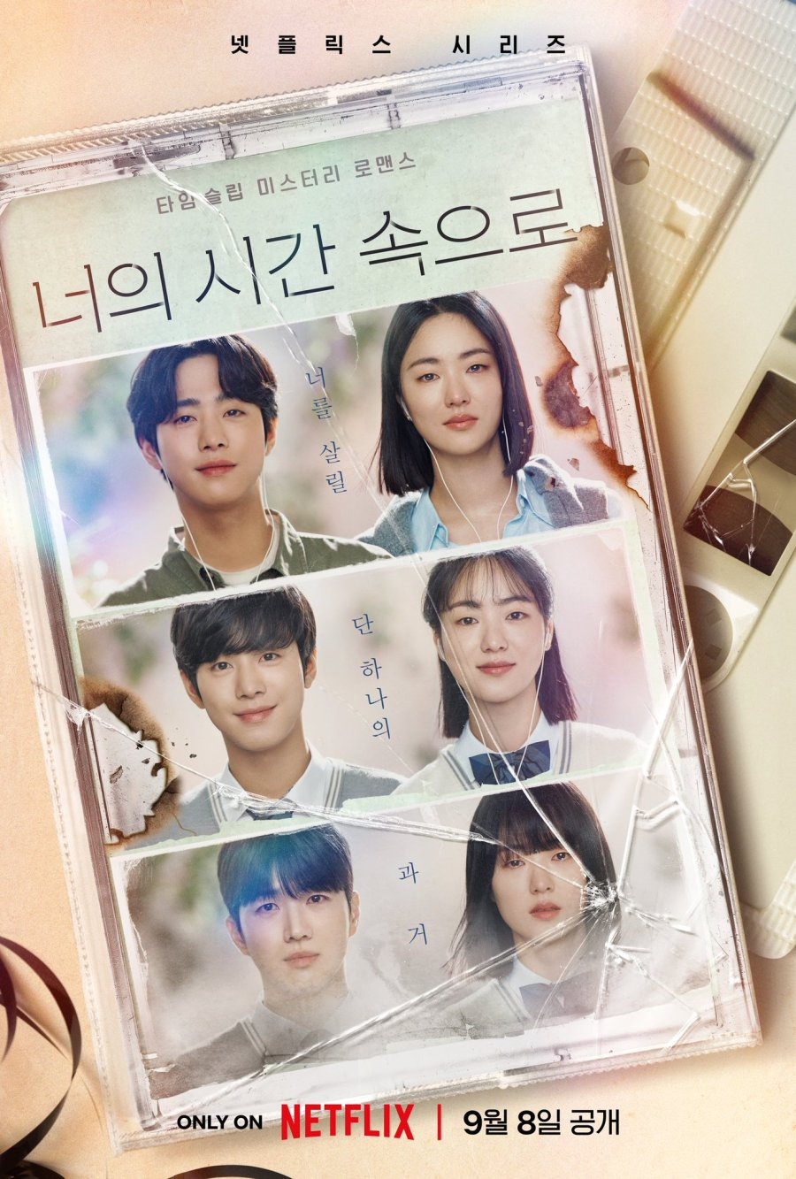
Alchemy of Souls | https://i.mydramalist.com/EEB1W_2f.jpg | 
Business Proposal | https://i.mydramalist.com/v24Pg_4f.jpg
Crash Landing on You | https://i.mydramalist.com/XrN2df.jpg
Death's Game | https://i.mydramalist.com/QJKVK7_4f.jpg
Descendants of the Sun | https://i.mydramalist.com/vN26Zf.jpg
Doom at Your Service | https://i.mydramalist.com/vlNOX_4f.jpg
Itaewon Class | https://i.mydramalist.com/kOpKmf.jpg
Flower of Evil | https://i.mydramalist.com/WAEAp_4f.jpg
Goblin | https://i.mydramalist.com/JkD8Xf.jpg
Ghost Doctor | https://i.mydramalist.com/peyDr_4f.jpg
Happiness | https://i.mydramalist.com/BWXjV_4f.jpg
Lovely Runner | https://i.mydramalist.com/x4K4VE_4f.jpg
Marry My Husband | https://i.mydramalist.com/jQX6Y8_3f.jpg
Moving | https://i.mydramalist.com/x4kN8X_4f.jpg
Secret Garden | https://i.mydramalist.com/15Ygy_4f.jpg
Shopping King Louie | https://i.mydramalist.com/KDL5Xf.jpg
Strong Woman Do Bong Soon | https://i.mydramalist.com/XZqYJf.jpg
Tale of the Nine Tailed | https://i.mydramalist.com/2kjdk_4f.jpg
The Glory | https://i.mydramalist.com/4v6zJ_4f.jpg
The Good Bad Mother | https://i.mydramalist.com/E5x540_4f.jpg
The Uncanny Counter | https://i.mydramalist.com/v3032_4f.jpg
Tomorrow | https://i.mydramalist.com/qjBQ2_4f.jpg
Twinkling Watermelon | https://i.mydramalist.com/2w44jE_4f.jpg
Vincenzo | https://i.mydramalist.com/vAnBe_4f.jpg
Queen of Tears | https://i.mydramalist.com/pd4DkE_4f.jpg

